2019私学申込書_入力用
2019年全国私学選抜大会記念Ｔシャツ注文書

ＦＡＸ番号 ０４７－３８３－９３１２

学校名

代表者名 |  |  |  |  |  |  |  | お申込日 |  |  | 2019年 |  |  |  | 月 |  | 日
ご住所 | 〒

ＴＥＬ |  |  |  |  |  |  |  | ＦＡＸ

サイズ | S |  |  | M |  |  | L |  |  | LL |  |  | 3L |  |  | 合計
 | 身丈 | 65 | cm | 身丈 | 68 | cm | 身丈 | 71 | cm | 身丈 | 74 | cm | 身丈 | 77 | cm
カラー | 身巾 | 47 | cm | 身巾 | 50 | cm | 身巾 | 53 | cm | 身巾 | 56 | cm | 身巾 | 60 | cm
Ａ：パープル |  |  |  |  |  |  |  |  |  |  |  |  |  |  |  | 0
 |  |  | 枚 |  |  | 枚 |  |  | 枚 |  |  | 枚 |  |  | 枚 |  | 枚
Ｂ：サックス |  |  |  |  |  |  |  |  |  |  |  |  |  |  |  | 0
 |  |  | 枚 |  |  | 枚 |  |  | 枚 |  |  | 枚 |  |  | 枚 |  | 枚
ご注文金額 | ¥2,000 |  |  | × | 0 |  |  |  | 0 |  |  |  |  |  |  | 0
 |  |  |  |  |  |  |  | 枚 |  |  |  |  |  |  | 円 |  | 枚
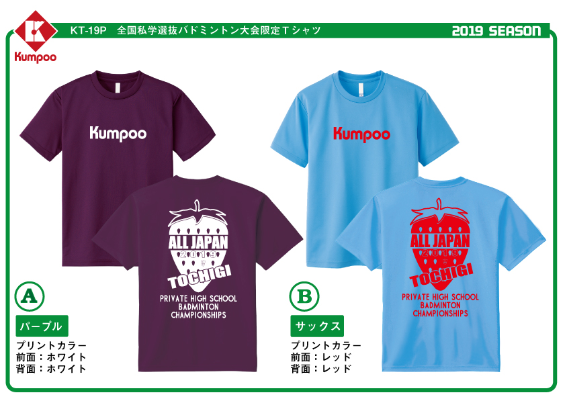

 |  |  |  |  |  |  |  |  |  |  | ①サイズはユニセックスとなります。 身丈（衿のリブの付け位置から裾まで） 身巾（左右の脇から1cm下の横幅）

 |  |  |  |  |  |  |  |  |  |  | ②Ｔシャツ素材は、ポリエステル100％の吸汗速乾素材となっております。

 |  |  |  |  |  |  |  |  |  |  | ③納期確定後、弊社よりご注文詳細と併せまして、FAXにてご連絡させて頂きます。

お問合せ：〒273-0035
千葉県船橋市本中山７－８－１５
薫風スポーツ株式会社 営業部 |  |  |  |  |  |  | ※ ご不明な点等ございましたら、お気軽に下記までご連絡ください。
ＴＥＬ ０４７－３８３－９３１１ ＦＡＸ ０４７－３８３－９３１２

